CollectiveAccess
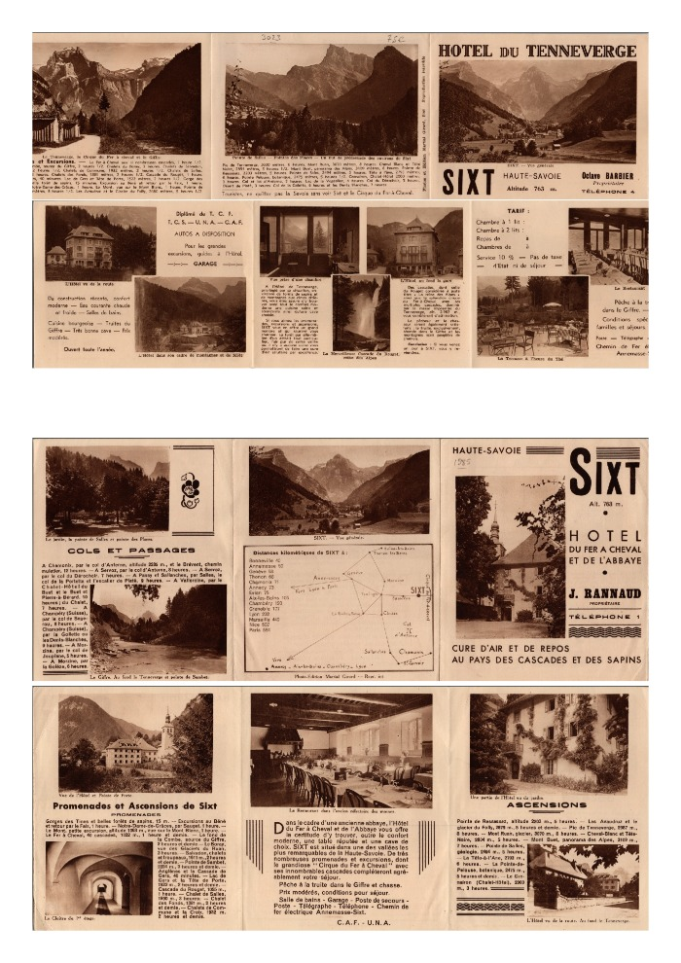
Image | Object | Description | Date
 | Tourisme à Sixt (2-3585) | Promotion du tourisme à Sixt ; randonnées dans les montagnes alentours, présentation de l'hôtel du Tenneverge et de l'hôtel du Fer-à-Cheval, distances kilométriques de Sixt aux autres villes.

